信用交易
融资融券市场交易数据统计(2023-06-09)

标的证券 | 融资融券余额（亿元） | 融资余额（亿元） | 融券余额（亿元） | 融资买入额（亿元） | 融资融券规模变化（亿元） | 融资余额增幅(‰) | 融券余额增幅(%)
统计数据 | 15,992.24 | 15,087.92 | 902.36 | 640.75 | -8.06 | -1.59 | 1.81
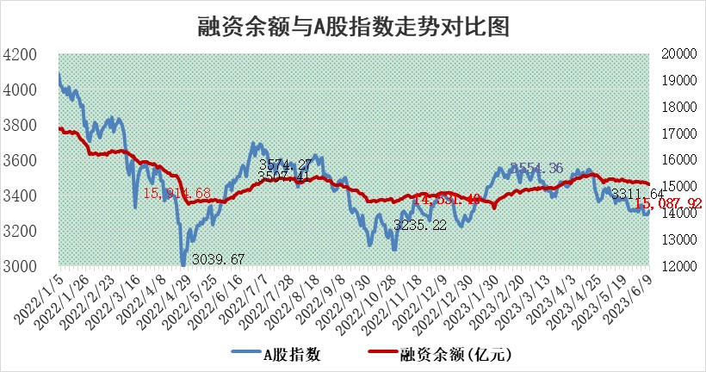

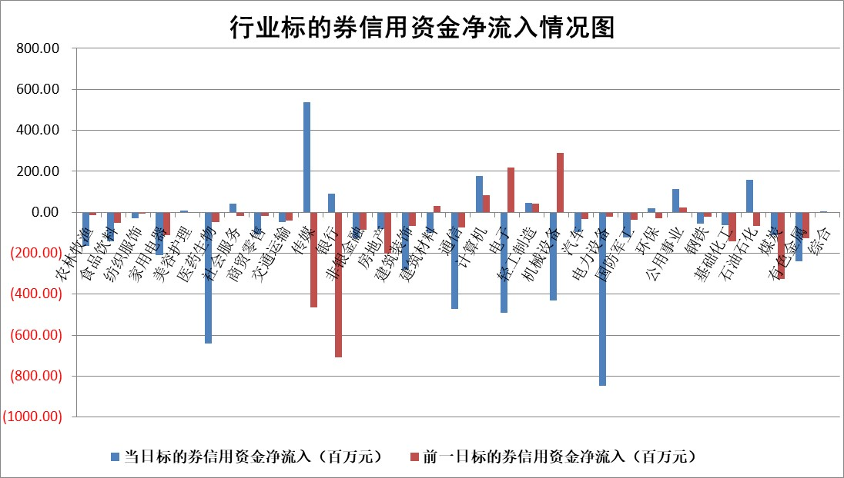

标的基金代码 | 标的基金简称 | 融资余额/市值(%) | 融资余额增幅(%) | 融资买入额/成交金额(%) | （融资余额净增额-融券余额净增额）/市值(‱) | 融券余额降幅(%) | ABS[（融资余额净增额-融券余额净增额）/市值净增额-1](%)
159902 | 华夏中小板ETF | 0.00 | 0.00 | 0.00 | 0.00 | 0.00 | 100.00
159915 | 易方达创业板ETF | 2.77 | 1.48 | 766723.71 | 4.75 | 6.45 | 97.72
159919 | 嘉实沪深300ETF | 4.65 | 0.05 | 0.56 | 0.21 | -0.24 | 99.74
159920 | 华夏恒生ETF | 63.45 | -0.07 | 3.06 | -4.73 | -0.63 | 107.59
159922 | 嘉实中证500ETF | 0.85 | -7.09 | 2698.94 | 23.60 | 6.99 | 87.86
159925 | 南方沪深300ETF | 0.03 | -0.71 | 0.18 | -0.02 | 0.00 | 100.04
159928 | 消费ETF | 0.92 | 0.37 | 2.87 | 0.40 | 0.60 | 118.62
159934 | 易方达黄金ETF | 376.07 | -1.18 | 14.73 | -449.67 | 0.00 | 490.05
159939 | 全指信息技术ETF | 0.66 | 10.50 | 41.16 | 5.78 | -2.07 | 97.81
159940 | 全指金融地产ETF | 0.13 | -2.79 | 0.00 | -0.36 | 0.00 | 99.39
159995 | 半导体芯片ETF | 2.37 | 1.47 | 191.18 | 3.93 | 1.67 | 98.07
159997 | 天弘中证电子ETF | 1.78 | 0.61 | 1.40 | 0.75 | -1.47 | 100.15
159998 | 天弘中证计算机主题ETF | 0.41 | 8.50 | 0.19 | 2.74 | -1.41 | 97.07
510050 | 华夏上证50ETF | 9.86 | 1.08 | 228.03 | 11.70 | 7.27 | 93.41
510180 | 华安上证180ETF | 0.52 | 0.19 | 0.69 | 0.08 | -1.59 | 99.86
510880 | 华泰柏瑞红利ETF | 0.29 | 2.96 | 1.89 | 1.96 | 24.47 | 122.66
510900 | 易方达恒生H股ETF | 93.32 | -0.18 | 5.69 | -17.01 | 0.00 | 117.16
511010 | 5年期国债ETF | 0.00 | 0.00 | 0.00 | 0.00 | 0.00 | 100.00
511380 | 可转债及可交换债券ETF | 7.33 | -0.67 | 5.07 | -4.98 | 0.00 | 120.14
512000 | 全指证券ETF | 6.85 | 0.09 | 19.00 | -7.11 | -26.73 | 165.53
512010 | 沪深300医药卫生ETF | 4.02 | -1.54 | 101.15 | -5.82 | 3.07 | 105.60
512070 | 沪深300非银ETF | 1.79 | -1.50 | 97.48 | -2.74 | 0.00 | 24.29
512400 | 南方中证申万有色金属ETF | 1.26 | -0.14 | 0.30 | -2.74 | -6.72 | 101.77
512580 | 广发中证环保产业ETF | 1.03 | 0.09 | 0.10 | -0.21 | -0.68 | 100.31
512660 | 国泰中证军工ETF | 2.87 | 1.00 | 14.66 | 2.31 | -1.19 | 96.87
512800 | 华宝中证银行ETF | 13.45 | 0.43 | 2.53 | 17.80 | 28.04 | 90.11
512980 | 广发中证传媒ETF | 1.29 | -6.06 | 250.82 | -9.04 | -3.40 | 102.17
515030 | 华夏中证新能源汽车ETF | 2.42 | -2.37 | 11.74 | -6.03 | -0.36 | 191.80
515050 | 华夏中证5G通信主题ETF | 1.08 | 1.66 | 7.78 | -0.10 | -13.67 | 100.03
515070 | 华夏中证人工智能ETF | 2.02 | 0.85 | 7.44 | 1.22 | -1.33 | 99.06
标的股票比较指标 |  | 融资余额/流通A股市值(%) | 融资余额增幅(%) | 融资买入额/成交金额(%) | （融资余额净增额-融券余额净增额）/流通A股市值(‱) | 融券余额降幅(%) | ABS[（融资余额净增额-融券余额净增额）/流通A股市值净增额-1](%)
前十名标的个股 |  | 仁东控股 | 铭普光磁 | 华纳药厂 | 泰祥股份 | 泰胜风能 | 鼎通科技
 |  | 永信至诚 | 中国电影 | 实朴检测 | 铭普光磁 | 苏州科达 | 科汇股份
 |  | 全柴动力 | 超越科技 | 华业香料 | 华胜天成 | 宁波建工 | 海天瑞声
 |  | 莱茵生物 | 泰祥股份 | 力生制药 | 一博科技 | 泰嘉股份 | 深科达
 |  | 大立科技 | 亚康股份 | 浙江东日 | 超越科技 | 节能铁汉 | 三维天地
 |  | 万得凯 | 新华传媒 | 辉隆股份 | 亚康股份 | 天成自控 | 安集科技
 |  | 晨鸣纸业 | 威腾电气 | 紫江企业 | 井松智能 | 龙腾光电 | 金道科技
 |  | 司尔特 | 浩通科技 | 华达科技 | 新华传媒 | 三江购物 | 戎美股份
 |  | 海兰信 | 华胜天成 | 紫金银行 | 宣泰医药 | 世华科技 | 多氟多
 |  | 先惠技术 | 三七互娱 | 威腾电气 | 华纳药厂 | 安必平 | 鸥玛软件
后十名标的个股 |  | 哈工智能 | 鼎通科技 | 金科股份 | 鼎通科技 | 秦川机床 | 莱伯泰科
 |  | 正邦科技 | 金冠电气 | 华神科技 | 百胜智能 | 太龙药业 | 科威尔
 |  | 美好置业 | 三维天地 | 荣盛发展 | 奥比中光 | 中核科技 | 芯海科技
 |  | 宋都股份 | 海力风电 | 思瑞浦 | 凌云光 | 聚光科技 | 诺泰生物
 |  | 中天金融 | 常宝股份 | 天沃科技 | 三维天地 | 江苏吴中 | 东方生物
 |  | 华铁股份 | 国能日新 | 哈工智能 | 莱伯泰科 | 华闻集团 | 万达信息
 |  | 阳光城 | 奥比中光 | 正邦科技 | 高澜股份 | 宏川智慧 | 奥比中光 | ;
 |  | 紫鑫药业 | 莱特光电 | 美好置业 | 德科立 | 达华智能 | 宇邦新材
 |  | 中国中期 | 超达装备 | 宋都股份 | 神州数码 | 苏泊尔 | 星环科技
 |  | 庞大集团 | 中信博 | 中天金融 | 华如科技 | 特力A | 招商港口
说明：1.以上普通交易数据和信用交易数据皆以交易日收盘后数据为基准；2.上述标的证券总数据只计算标的证券市场总数据，不包括从标的证券中调出去标的证券数据，所以与交易所公布的总值略有不同； 3.上述行业采用申万一级行业分类；4.以上标的基金和标的个股中比较的6个指标值中：前5个（从左至右）为正向指标，值越大排名越靠前；第6个为逆向指标，值越小，排名越靠前；5.第6个指标中ABS[]表示求绝对值，其主要用于考量信用资金相对净流入对股价相对净变化的贡献程度；6.数据来源：wind，交易所。

 | 证券代码 | 新增融资余额 | 融资买入额 | 融资买入增幅前10
远大智能 | 002689 | 28175353 | 42268582 | 199%
亚太股份 | 002284 | 21555247 | 34242865 | 82%
赛诺医疗 | 688108 | 72122899 | 101076547 | 78%
湖南发展 | 000722 | 66023557 | 137112987 | 75%
柘中股份 | 002346 | 14584119 | 36845980 | 58%
国城矿业 | 000688 | 24683149 | 48240585 | 54%
兆新股份 | 002256 | 1985058 | 4066269 | 52%
凯美特气 | 002549 | 33806472 | 61340055 | 52%
华昌达 | 300278 | 13474542 | 19303225 | 48%
新华联 | 000620 | 27311937 | 39201759 | 43%

 | 证券代码 | 新增融资余额 | 融资买入额 | 融资买入增幅前10
兔宝宝 | 002043 | 73310337 | 89923983 | 334%
捷昌驱动 | 603583 | 26026415 | 31686727 | 262%
湘财股份 | 600095 | 94196837 | 132280449 | 252%
中谷物流 | 603565 | 49103883 | 60098371 | 234%
中青宝 | 300052 | 24215352 | 31377809 | 98%
顾家家居 | 603816 | 138518545 | 188424210 | 78%
喜临门 | 603008 | 31503289 | 48351944 | 77%
财信发展 | 000838 | 10831830 | 17666790 | 74%
苏州银行 | 002966 | 10578096 | 19143736 | 72%
金诚信 | 603979 | 23858538 | 36098133 | 60%

